Worksheet
 | Załacznik nr 3 do zapytania ofertowego - Opis przedmiotu zamówienia

L.p. | Zdjęcie | Nazwa produktu | Ilość [szt.] | Opis
1 | zdjęcie przykładowe | Tablica interaktywna z wózkiem do tablicy. | 1 | typ: monitor interaktywny z komputerem OPS i podstawą mobilną, przekątna ekranu: min 86"" rozdzielczość: 3840 x 2160 px (4K UHD) lub wyższa obszar roboczy: minimum 1895 x 1060 mm technologia dotyku: wielodotykowa, obsługa minimum 40 punktów dotyku jednocześnie, jasność: minimum 400 cd/m², kontrast: minimum 5000:1, kąt widzenia: minimum 178°, powierzchnia ekranu: antyodblaskowa, hartowana, odporna na uszkodzenia mechaniczne system operacyjny: Android 13 lub nowszy lub równoważny (Za system równoważny uważa się system operacyjny współpracujący ze środowiskiem informatycznym Zamawiającego o cechach: 1. System nie związany z jakimikolwiek ograniczeniami praw autorskich – dostępny np. na licencji Apache License 2. System operacyjny dedykowany dla urządzeń mobilnych typu monitor interaktywny 3. Zintegrowana przeglądarka internetowa obsługujący przeglądanie na kartach 4. Wsparcie grafiki 3D poprzez OpenGL 5. Zintegrowany system bazodanowy SQLite 6. Wsparcie dla języka Java umożliwiający dostęp do wszystkich urządzeń (kamery, ekranu dotykowego, GPS, kompasu, sensorów motorycznych i akceleratorów grafiki 3D) 7. Obsługa formatów multimedialnych: MPEG-4, H.264, MP3 oraz AAC, JPEG, PNG, GIF. 8. Obsługa technologii komunikacyjnych, m.in. GSM, CDMA, Bluetooth, EDGE, 3G oraz Wi-Fi.) pamięć RAM monitora: minimum 8 GB pamięć wewnętrzna: minimum 128 GB łączność: Wi-Fi 6, Bluetooth 5.0 lub nowszy głośniki: minimum 2 x 20 W złącza: minimum HDMI, USB-A, USB-C, RJ45, OPS port USB-C: transmisja obrazu, dźwięku, komputer OPS: Procesor min. 4 rdzeniowy, min. 8 wątków , który w teście wydajność Multithread - CPU Mark osiąga min. 20000 punktów Link do strony z wynikami testów: https://www.cpubenchmark.net/ , minimum 8 GB RAM, dysk SSD minimum 256 GB, system Windows 11 Professional lub równoważny, podstawa mobilna: przeznaczona do monitorów o przekątnej minimum 86", wyposażona w kółka z blokadą, nośność minimum 100 kg oprogramowanie: edukacyjne oprogramowanie do prowadzenia zajęć interaktyw | 14000
2 | zdjęcie przykładowe | Laptop z systemem operacyjnym | 1 | Cecha Wymagania minimalne Komputer: Komputer będzie wykorzystywany dla potrzeb aplikacji biurowych, dostępu do Internetu oraz poczty elektronicznej, jako lokalna baza danych, stacja programistyczna. Ekran: Matryca TFT lub IPS, 15,6” z podświetleniem w technologii LED, powłoka antyrefleksyjna Anti-Glare- rozdzielczość: FHD 1920x1080, Obudowa: Kolor obudowy czarny lub równoważny lub kolor szary/srebrny lub równoważny Chipset: Dostosowany do zaoferowanego procesora Płyta główna: Zaprojektowana i wyprodukowana przez producenta komputera wyposażona w interfejs SATA III (6 Gb/s) do obsługi dysków twardych. Wydajność komputera: Procesor min. 4 rdzeniowy, min. 8 wątków zaprojektowany do pracy w komputerach mobilnych, który w teście wydajność Multithread - CPU Mark osiąga min. 13000 punktów Link do strony z wynikami testów: https://www.cpubenchmark.net/ Pamięć operacyjna: Min 16GB, rodzaj pamięci min. DDR4 lub DDR5 Dysk twardy: Min. 500GB SSD M.2. lub nvme Karta graficzna: Zintegrowana karta graficzna wykorzystująca pamięć RAM systemu dynamicznie przydzielaną na potrzeby grafiki Audio/Video: karta Wbudowana, zgodna z HD Audio, wbudowane głośniki stereo, wbudowany mikrofon, sterowanie głośnością głośników za pośrednictwem wydzielonych klawiszy funkcyjnych na klawiaturze, wbudowana kamera min. HD720p Karta sieciowa: Zintegrowana z płytą główną 10/100/1000 – RJ45 Porty/złącza: Min. 2xUSB 3, Min. 1x USB 3 typ-C, złącze słuchawek i złącze mikrofonu 1xHDMI, RJ-45, 1x zasilanie DC-in, Klawiatura Klawiatura wyspowa, układ US. Klawiatura z wydzielonym blokiem numerycznym. WiFi Wbudowana karta sieciowa, pracująca w standardzie AC lub AX lub wyższym Bluetooth Wbudowany moduł Bluetooth 5.0 Bateria: Bateria o pojemności min 40Wh BIOS : BIOS zgodny ze specyfikacją UEFI. Certyfikaty i standardy: Deklaracja zgodności CE Waga/Wymiary : Waga urządzenia z baterią podstawową maksymalnie 2.5 kg System operacyjny: System operacyjny Microsoft Windows 11 Professional 64bit PL lub | 2065-4500
3 | zdjęcie przykładowe | Zestaw nagłośnieniowy | 1 | typ: zestaw nagłośnienia typu soundbar z bezprzewodowym subwooferem konfiguracja dźwięku: minimum 3.1 kanału moc całkowita zestawu: 500 W ±50 W subwoofer: bezprzewodowy, aktywny technologie audio: Dolby Atmos, DTS lub rozwiązania równoważne łączność bezprzewodowa: Bluetooth 5.0 lub nowszy złącza: minimum HDMI eARC/ARC, USB, wejście optyczne pasmo przenoszenia: minimum 40 Hz – 20 kHz konstrukcja: możliwość ustawienia na szafce RTV lub montażu ściennego sterowanie: pilot zdalnego sterowania w zestawie wyposażenie: soundbar, subwoofer, pilot, przewód zasilający, przewód HDMI lub równoważny, elementy montażowe przeznaczenie: odtwarzanie dźwięku podczas zajęć edukacyjnych, prezentacji multimedialnych, wydarzeń szkolnych i projekcji materiałów audiowizualnych cechy dodatkowe: bezprzewodowa komunikacja z subwooferem, łatwa integracja z monitorami interaktywnymi, telewizorami i komputerami gwarancja: minimum 24 miesiące bezpieczeństwo: urządzenie zgodne z wymaganiami CE dostawa do szkoły w Solcu-Zdroju
4 | zdjęcie przykładowe | Głośnik mobilny | 1 | typ: przenośny głośnik bezprzewodowy Bluetooth min 3 głośniki łączność bezprzewodowa: Bluetooth 5.3 lub nowszy pasmo przenoszenia: 20 Hz – 20 kHz ±10% czas pracy na akumulatorze: minimum 24 godziny pojemność bateriii min 5000 mAh stopień ochrony: minimum IP66 lub wyższy Wbudowany port USB do zasilania smartfona wymiary: szerokość 320 mm -+15% zasilanie: akumulatorowe z możliwością ładowania przez USB-C konstrukcja: przenośna, wyposażona w pasek transportowy lub rozwiązanie równoważne waga max 4 kg, do zestawu dołaczona ładowarka gwarancja: minimum 24 miesiące bezpieczeństwo: urządzenie zgodne z wymaganiami CE , dostawa do szkoły w Solcu-Zdroju
5 | zdjęcie przykładowe | Urządzenie wielofunkcyjne | 2 | typ: monochromatyczne laserowe urządzenie wielofunkcyjne funkcje: drukowanie, skanowanie, kopiowanie oraz faks, technologia druku: laserowa monochromatyczna, obsługiwany format: A4 prędkość druku: minimum 38 str./min, czas wydruku pierwszej strony max 10s. rozdzielczość druku: minimum 1200 x 1200 dpi druk dwustronny: automatyczny skanowanie: kolorowe i monochromatyczne rozdzielczość skanowania: minimum 1200 x 1200 dpi, automatyczny podajnik dokumentów: minimum 50 arkuszy kopiowanie dwustronne: automatyczne wyświetlacz: kolorowy ekran dotykowy , łączność: USB, Gigabit Ethernet, Wi-Fi gwarancja: minimum 24 miesiące bezpieczeństwo: urządzenie zgodne z wymaganiami CE, dostawa do szkoły w Solcu-Zdroju oraz Zborowa | 1500
6 | zdjęcie przykładowe | Dron do zajęć ekologicznych | 1 | typ: bezzałogowy statek powietrzny (dron) z kamerą oraz aparaturą sterującą masa startowa: poniżej 250 g kamera: matryca CMOS minimum 1/1,3" rozdzielczość zdjęć: minimum 12 MP rozdzielczość nagrań wideo: minimum 4K UHD (3840 x 2160 px) stabilizacja obrazu: mechaniczny gimbal 3-osiowy transmisja obrazu: cyfrowa HD na odległość minimum 10 km czas lotu: minimum 38 minut na jednym akumulatorze maksymalna odporność na wiatr: minimum 10 m/s system pozycjonowania: GPS, GLONASS, Galileo lub rozwiązanie równoważne funkcje lotu: automatyczny start i lądowanie, zawis, powrót do punktu startu, inteligentne tryby nagrywania oraz śledzenia obiektów lub rozwiązania równoważne aparatura sterująca: kontroler z wbudowanym ekranem o przekątnej minimum 5" łączność: Wi-Fi, Bluetooth lub rozwiązania równoważne zawartość zestawu: dron, aparatura sterująca, minimum 3 akumulatory, hub ładujący, zapasowe śmigła, przewody połączeniowe, torba lub etui transportowe konstrukcja: składana, umożliwiająca łatwy transport i przechowywanie przeznaczenie: realizacja zajęć edukacyjnych, projektów multimedialnych, dokumentacji fotograficznej i filmowej oraz nauki programowania i technologii BSP cechy dodatkowe: nagrywanie w pionie, funkcje automatycznego tworzenia materiałów filmowych, możliwość współpracy z urządzeniami mobilnymi gwarancja: minimum 24 miesiące bezpieczeństwo: urządzenie zgodne z wymaganiami CE oraz obowiązującymi przepisami dotyczącymi bezzałogowych statków powietrznych dostawa do szkoły w Solcu-Zdroju | 2407
7 | 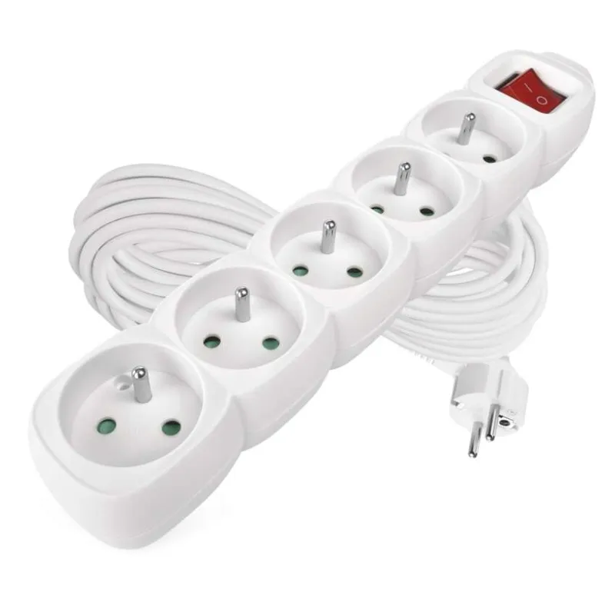 zdjęcie przykładowe | Rozgałęźniki/przedłużacze | 3 | przedłużacz elektryczny wielogniazdowy z wyłącznikiem długość przewodu: 10 m ±0,5 m liczba gniazd: min 5 szt. napięcie znamionowe: 230 V maksymalne obciążenie: minimum 2300 W natężenie znamionowe: minimum 10 A przekrój żyły przewodu: minimum 1,0 mm² rodzaj przewodu: PVC lub materiał równoważny wyłącznik: podświetlany wyłącznik sieciowy lub rozwiązanie równoważne bezpieczeństwo: produkt zgodny z obowiązującymi normami bezpieczeństwa, wyposażony w przewód ochronny oraz styk ochronny w gniazdach dostawa do szkoły w Solcu-Zdroju
8 | 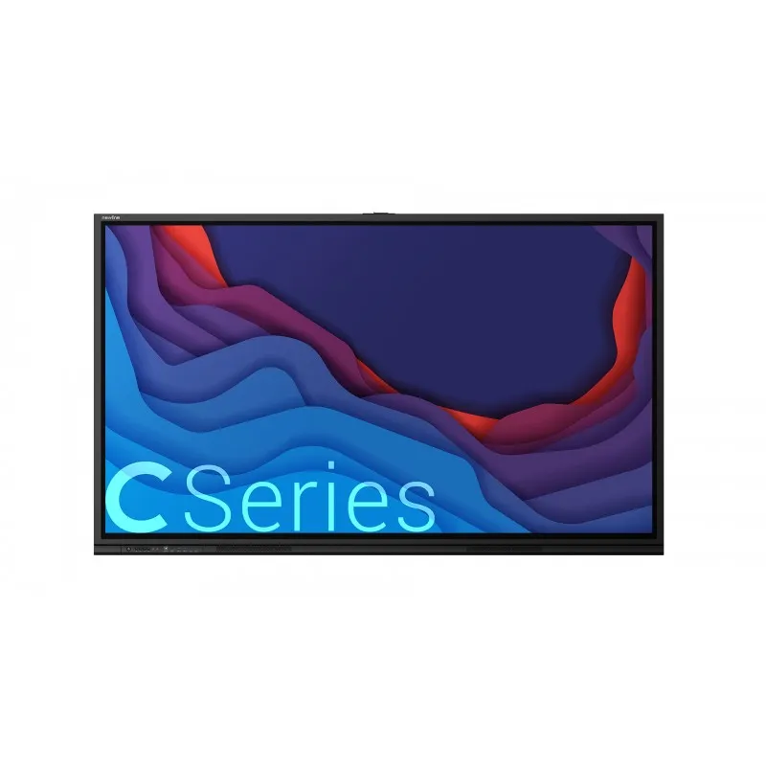 zdjęcie przykładowe | Monitor interaktywny | 1 | - zestaw interaktywny składający się z monitora interaktywnego, komputera OPS Android oraz podstawy mobilnej - przekątna ekranu: 75" - rozdzielczość: 3840 x 2160 px (4K UHD) lub wyższa - proporcje obrazu: 16:9 - jasność: minimum 450 cd/m² - kontrast: minimum 4000:1 - kąt widzenia: minimum 178° - technologia dotyku: IR lub równoważna - liczba punktów dotyku: minimum 40 jednoczesnych punktów dotyku - czas reakcji: maksymalnie 5 ms - powierzchnia ekranu: antyodblaskowa - żywotność podświetlenia: minimum 50 000 godzin - głośniki: minimum 2 x 15W - złącza: minimum 3 x HDMI IN, USB-A , USB-C, RJ45, oraz slot OPS - port USB-C: transmisja obrazu, dźwięku, - komputer OPS: Android 15 EDLA lub równoważny (Za system równoważny uważa się system operacyjny współpracujący ze środowiskiem informatycznym Zamawiającego o cechach: 1. System nie związany z jakimikolwiek ograniczeniami praw autorskich – dostępny np. na licencji Apache License 2. System operacyjny dedykowany dla urządzeń mobilnych typu monitor interaktywny 3. Zintegrowana przeglądarka internetowa obsługujący przeglądanie na kartach 4. Wsparcie grafiki 3D poprzez OpenGL 5. Zintegrowany system bazodanowy SQLite 6. Wsparcie dla języka Java umożliwiający dostęp do wszystkich urządzeń (kamery, ekranu dotykowego, GPS, kompasu, sensorów motorycznych i akceleratorów grafiki 3D) 7. Obsługa formatów multimedialnych: MPEG-4, H.264, MP3 oraz AAC, JPEG, PNG, GIF. 8. Obsługa technologii komunikacyjnych, m.in. GSM, CDMA, Bluetooth, EDGE, 3G oraz Wi-Fi.) , procesor minimum 8-rdzeniowy, pamięć RAM minimum 16 GB DDR4, pamięć wewnętrzna minimum 256 GB, Wi-Fi 6, Bluetooth 5.0 - system montażu: VESA 800 x 400 mm - przeznaczenie: prowadzenie zajęć dydaktycznych, prezentacji multimedialnych, szkoleń oraz pracy zespołowej - zastosowanie: szkoły, placówki oświatowe, pracownie przedmiotowe, sale konferencyjne - gwarancja: minimum 36 miesięcy na monitor interaktywny oraz minimum 24 miesiące na komputer OPS i podstawę mobilną - bezpieczeństwo

 | System operacyjny Microsoft Windows 11 Professional 64bit PL lub równoważny. Warunki równoważności 1. Dostępne dwa rodzaje graficznego interfejsu użytkownika: a. Kla-syczny, umożliwiający obsługę przy pomocy klawiatury i myszy, b. Doty-kowy umożliwiający sterowanie dotykiem na urządzeniach typu tablet lub monitorach dotykowych. 2. Interfejsy użytkownika dostępne w wie-lu językach do wyboru - w tym Polskim i Angielskim. 3. Zlokalizowane w języku polskim, co najmniej następujące elementy: menu, odtwarzacz multimediów, pomoc, komunikaty systemowe. 4. Wbudowany system pomocy w języku polskim. 5. Graficzne środowisko instalacji i konfigura-cji dostępne w języku polskim. 6. Funkcje związane z obsługą kompute-rów typu tablet, z wbudowanym modułem „uczenia się” pisma użyt-kownika - obsługa języka polskiego. 7. Funkcjonalność rozpoznawania mowy, pozwalającą na sterowanie komputerem głosowo, wraz z modu-łem „uczenia się” głosu użytkownika. 8. Możliwość dokonywania bez-płatnych aktualizacji i poprawek w ramach wersji systemu operacyjnego poprzez Internet, mechanizmem udostępnianym przez producenta systemu z możliwością wyboru instalowanych poprawek oraz mechani-zmem sprawdzającym, które z poprawek są potrzebne. 9. Możliwość dokonywania aktualizacji i poprawek systemu poprzez mechanizm za-rządzany przez administratora systemu Zamawiającego. 10. Dostępność bezpłatnych biuletynów bezpieczeństwa związanych z działaniem sys-temu operacyjnego. 11. Wbudowana zapora internetowa (firewall) dla ochrony połączeń internetowych; zintegrowana z systemem konsola do zarządzania ustawieniami zapory i regułami IP v4 i v6. 12. Wbudowane mechanizmy ochrony antywirusowej i przeciw złośliwemu oprogramo-waniu z zapewnionymi bezpłatnymi aktualizacjami. 13. Wsparcie dla większości powszechnie używanych urządzeń peryferyjnych (drukarek, urządzeń sieciowych, standardów USB, Plug&Play, Wi-Fi). 14. Funkcjo-nalność automatycznej zmiany domyślnej drukarki w zależności od sieci, do której podłączony jest ko
 | 34. Rozwiązanie ma umożliwiające wdrożenie nowego obrazu poprzez zdal-ną instalację. 35. Transakcyjny system plików pozwalający na stosowa-nie przydziałów (ang. quota) na dysku dla użytkowników oraz zapewnia-jący większą niezawodność i pozwalający tworzyć kopie zapasowe. 36. Zarządzanie kontami użytkowników sieci oraz urządzeniami sieciowymi tj. drukarki, modemy, woluminy dyskowe, usługi katalogowe. 37. Udo-stępnianie modemu. 38. Oprogramowanie dla tworzenia kopii zapaso-wych (Backup); automatyczne wykonywanie kopii plików z możliwością automatycznego przywrócenia wersji wcześniejszej. 39. Możliwość przywracania obrazu plików systemowych do uprzednio zapisanej po-staci. 40. Identyfikacja sieci komputerowych, do których jest podłączony system operacyjny, zapamiętywanie ustawień i przypisywanie do min. 3 kategorii bezpieczeństwa (z predefiniowanymi odpowiednio do katego-rii ustawieniami zapory sieciowej, udostępniania plików itp.). 41. Możli-wość blokowania lub dopuszczania dowolnych urządzeń peryferyjnych za pomocą polityk grupowych (np. przy użyciu numerów identyfikacyj-nych sprzętu). 42. Wbudowany mechanizm wirtualizacji typu hypervisor, umożliwiający, zgodnie z uprawnieniami licencyjnymi, uruchomienie do 4 maszyn wirtualnych. 43. Mechanizm szyfrowania dysków wewnętrz-nych i zewnętrznych z możliwością szyfrowania ograniczonego do da-nych użytkownika. 44. Wbudowane w system narzędzie do szyfrowania partycji systemowych komputera, z możliwością przechowywania certy-fikatów w mikrochipie TPM (Trusted Platform Module) w wersji mini-mum 1.2 lub na kluczach pamięci przenośnej USB. 45. Wbudowane w system narzędzie do szyfrowania dysków przenośnych, z możliwością centralnego zarządzania poprzez polityki grupowe, pozwalające na wy-muszenie szyfrowania dysków przenośnych. 46. Możliwość tworzenia i przechowywania kopii zapasowych kluczy odzyskiwania do szyfrowania partycji w usługach katalogowych. 47. Możliwość instalowania dodatko-wych języków interfejsu systemu operacyjnego
 | Pakiet Biurowy Microsoft Office LTSC 2024 Standard lub równoważny Pakiet Biurowy. Warunki Równoważności : Oprogramowanie musi współpracować m.in. z takimi systemami jak Windows 8, 8.1, 10,11 Licencja dożywotnia ESD. Przez równoważny pakiet biurowy rozumie się Pakiet Biurowy, który musi spełniać następujące wymagania poprzez wbudowane mechanizmy, bez użycia dodatkowych aplikacji: 1. Dostępność pakietu w wersjach 32-bit oraz 64-bit umożliwiającej wykorzystanie ponad 2 GB przestrzeni adresowej. 2. Wymagania odnośnie interfejsu użytkownika: a. Pełna polska wersja językowa interfejsu użytkownika. b. Prostota i intuicyjność obsługi, pozwalająca na pracę osobom nieposiadającym umiejętności technicznych. 3. Do aplikacji pakietu musi być dostępna pełna dokumentacja w języku polskim. 4. Pakiet zintegrowanych aplikacji biurowych jednego producenta musi zawierać: a. Edytor tekstów. b. Arkusz kalkulacyjny. c. Narzędzie do przygotowywania i prowadzenia prezentacji. d. Narzędzie do zarządzania informacją prywatą (pocztą elektroniczną, kalendarzem, kontaktami i zadaniami). 5. Edytor tekstów musi umożliwiać: a. Edycję i formatowanie tekstu w języku polskim wraz z obsługą języka polskiego w zakresie sprawdzania pisowni i poprawności gramatycznej oraz funkcjonalnością słownika wyrazów bliskoznacznych i autokorekty. b. Wstawianie oraz formatowanie tabel. c. Wstawianie oraz formatowanie obiektów graficznych. d. Wstawianie wykresów i tabel z arkusza kalkulacyjnego (wliczając tabele przestawne). e. Automatyczne numerowanie rozdziałów, punktów, akapitów, tabel i rysunków. f. Automatyczne tworzenie spisów treści. g. Formatowanie nagłówków i stopek stron. h. Śledzenie i porównywanie zmian wprowadzonych przez użytkowników w dokumencie. i. Nagrywanie, tworzenie i edycję makr automatyzujących wykonywanie czynności. j. Określenie układu strony (pionowa/pozioma), niezależnie dla każdej sekcji dokumentu. k. Wydruk dokumentów. l. Wykonywanie korespondencji seryjnej bazując na
 | 6. Arkusz kalkulacyjny musi umożliwiać: a. Tworzenie raportów tabelarycznych. b. Tworzenie wykresów liniowych (wraz linią trendu), słupkowych, kołowych. c. Tworzenie arkuszy kalkulacyjnych zawierających teksty, dane liczbowe oraz formuły przeprowadzające operacje matematyczne, logiczne, tekstowe, statystyczne oraz operacje na danych finansowych i na miarach czasu. d. Tworzenie raportów z zewnętrznych źródeł danych (inne arkusze kalkulacyjne, bazy danych zgodne z ODBC, pliki tekstowe, pliki XML). e. Obsługę kostek OLAP oraz tworzenie i edycję kwerend bazodanowych i webowych. Narzędzia wspomagające analizę statystyczną i finansową, analizę wariantową i rozwiązywanie problemów optymalizacyjnych. f. Tworzenie raportów tabeli przestawnych umożliwiających dynamiczną zmianę wymiarów oraz wykresów bazujących na danych z tabeli przestawnych. g. Wyszukiwanie i zamianę danych. h. Wykonywanie analiz danych przy użyciu formatowania warunkowego. i. Nazywanie komórek arkusza i odwoływanie się w formułach po takiej nazwie. j. Nagrywanie, tworzenie i edycję makr automatyzujących wykonywanie czynności. k. Formatowanie czasu, daty i wartości finansowych z polskim formatem. l. Zapis wielu arkuszy kalkulacyjnych w jednym pliku. 7. Narzędzie do przygotowywania i prowadzenia prezentacji musi umożliwiać: a. Przygotowywanie prezentacji multimedialnych, które będą: b. Prezentowanie przy użyciu projektora multimedialnego. c. Drukowanie w formacie umożliwiającym robienie notatek. d. Zapisanie jako prezentacja tylko do odczytu. e. Nagrywanie narracji i dołączanie jej do prezentacji. f. Opatrywanie slajdów notatkami dla prezentera. g. Umieszczanie i formatowanie tekstów, obiektów graficznych, tabel, nagrań dźwiękowych i wideo. h. Umieszczanie tabel i wykresów pochodzących z arkusza kalkulacyjnego. i. Odświeżenie wykresu znajdującego się w prezentacji po zmianie danych w źródłowym arkuszu kalkulacyjnym. j. Możliwość tworzenia animacji obiektów i całych slajdów. k. Prowadze
 | 8. Narzędzie do zarządzania informacją prywatną (pocztą elektroniczną, kalendarzem, kontaktami i zadaniami) musi umożliwiać: a. Pobieranie i wysyłanie poczty elektronicznej z serwera pocztowego. b. Przechowywanie wiadomości na serwerze lub w lokalnym pliku tworzonym z zastosowaniem efektywnej kompresji danych. c. Filtrowanie niechcianej poczty elektronicznej (SPAM) oraz określanie listy zablokowanych i bezpiecznych nadawców. d. Tworzenie katalogów, pozwalających katalogować pocztę elektroniczną. e. Automatyczne grupowanie wiadomości poczty o tym samym tytule. f. Tworzenie reguł przenoszących automatycznie nową pocztę elektroniczną do określonych katalogów bazując na słowach zawartych w tytule, adresie nadawcy i odbiorcy. g. Oflagowanie poczty elektronicznej z określeniem terminu przypomnienia, oddzielnie dla nadawcy i adresatów. h. Mechanizm ustalania liczby wiadomości, które mają być synchronizowane lokalnie. i. Zarządzanie kalendarzem. j. Udostępnianie kalendarza innym użytkownikom z możliwością określania uprawnień użytkowników. k. Przeglądanie kalendarza innych użytkowników. l. Zapraszanie uczestników na spotkanie, co po ich akceptacji powoduje automatyczne wprowadzenie spotkania w ich kalendarzach. m. Zarządzanie listą zadań. n. Zlecanie zadań innym użytkownikom. o. Zarządzanie listą kontaktów. p. Udostępnianie listy kontaktów innym użytkownikom. q. Przeglądanie listy kontaktów innych użytkowników. r. Możliwość przesyłania kontaktów innym użytkowników. s. Możliwość wykorzystania do komunikacji z serwerem pocztowym mechanizmu MAPI poprzez http.

